Deutschland (mit West-, Ost-)
WSI GenderDatenPortal
Bereich: Mitbestimmung

Frauen- und Männeranteil an allen Beschäftigten und in Führungspositionen in Deutschland, West- und Ostdeutschland (2004 - 2018), in Prozent

 | Alle Beschäftigte |  |  |  |  | 2. Führungsebene |  |  |  |  | 1. Führungsebene
 | 2004 | 2008 | 2012 | 2016 | 2018 | 2004 | 2008 | 2012 | 2016 | 2018 | 2004 | 2008 | 2012 | 2016 | 2018
Deutschland
Frauen | 41 | 42 | 43 | 44 | 44 | 33 | 35 | 38 | 40 | 40 | 24 | 25 | 26 | 26 | 26
Männer | 59 | 58 | 57 | 56 | 56 | 67 | 65 | 62 | 60 | 60 | 76 | 75 | 74 | 74 | 74
Westdeutschland
Frauen | 41 | 41 | 43 | 43 | 44 | 32 | 34 | 36 | 39 | 39 | 23 | 23 | 25 | 25 | 25
Männer | 59 | 59 | 57 | 57 | 56 | 68 | 66 | 64 | 61 | 61 | 77 | 77 | 75 | 75 | 75
Ostdeutschland
Frauen | 42 | 44 | 45 | 48 | 44 | 37 | 43 | 46 | 47 | 45 | 27 | 30 | 31 | 30 | 31
Männer | 58 | 56 | 55 | 52 | 56 | 63 | 57 | 54 | 53 | 55 | 73 | 70 | 69 | 70 | 69
Datenquelle: IAB-Betriebspanel, Kohaut/Möller 2019
Bearbeitung: WSI GenderDatenPortal 2020

Anmerkungen
Es handelt sich um Betriebe der Privatwirtschaft.

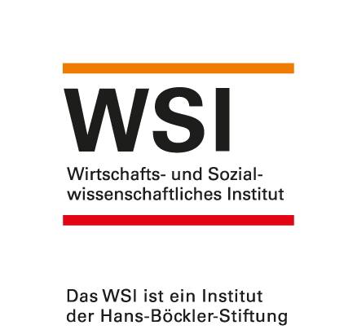
 |  |  |  |  |  |  |  |  |  |  | https://www.wsi.de/de/wsi-genderdatenportal-14615.htm
 |  |  |  |  |  |  |  |  |  |  | Stand: Mai 2020
 |  |  |  |  |  |  |  |  |  |  | Kontakt: yvonne-lott@boeckler.de

